Token业务全景图
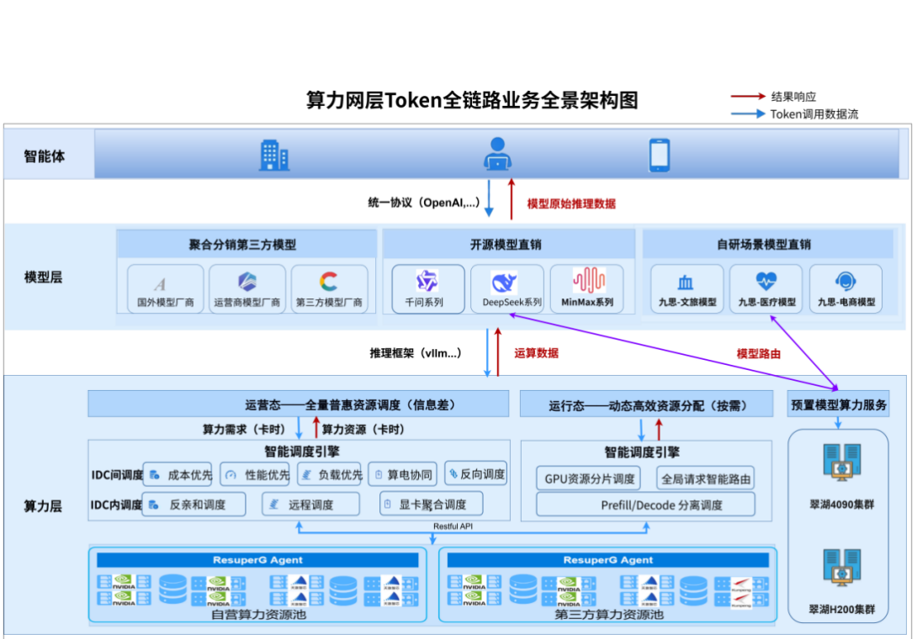
1、0级全景图
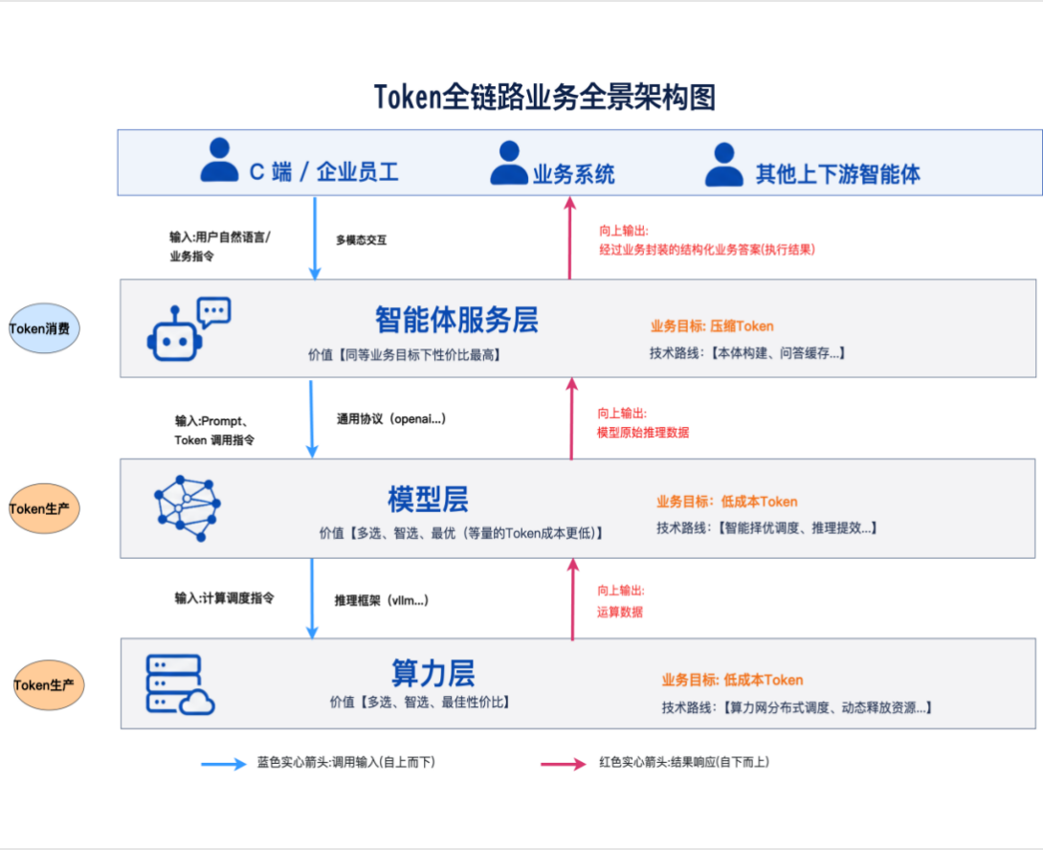

 | 智能体服务层：同等业务目标下的成本最佳、性价比最佳

 | 模型层：多选、智选、等量的Token成本更低

 | 算力网层：多选、智选（推荐）、最佳性价比（低成本）

 | Token业务支撑：产商品、计费、详单、账单--信控、收费

1、智能体层全景图（仅token相关）
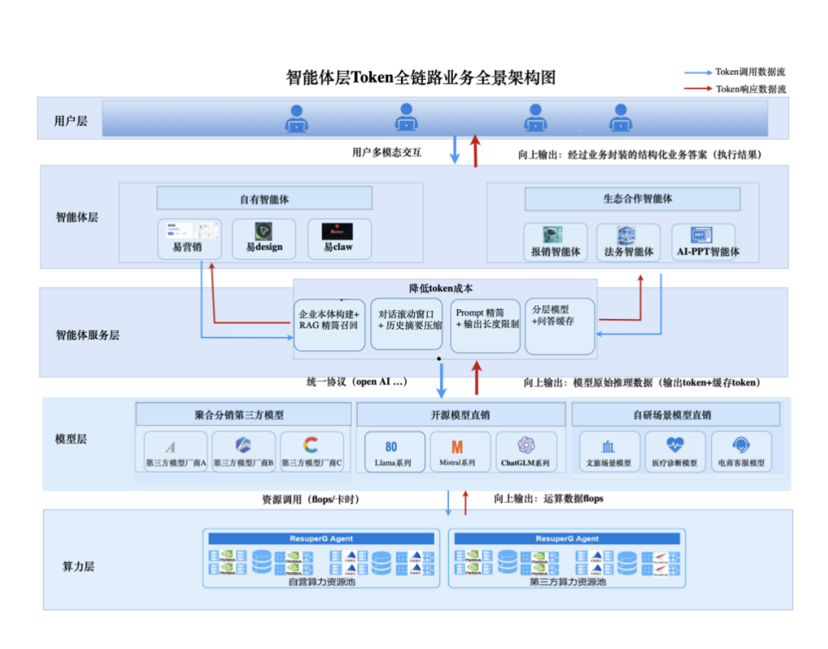

2、模型层全景图
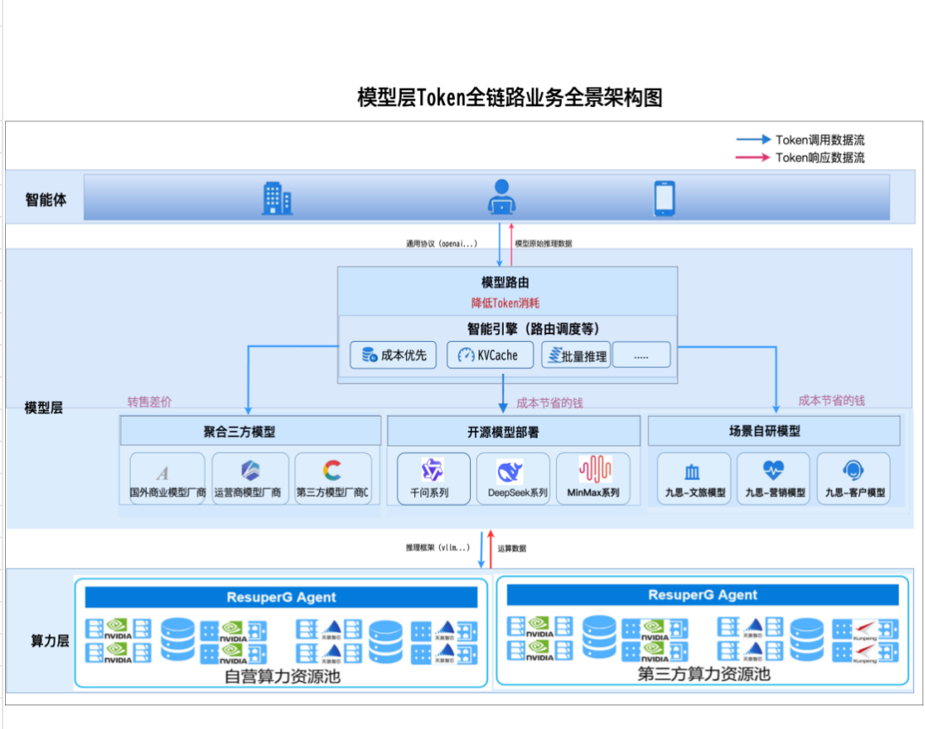

3、算力层全景图

